Sheet1
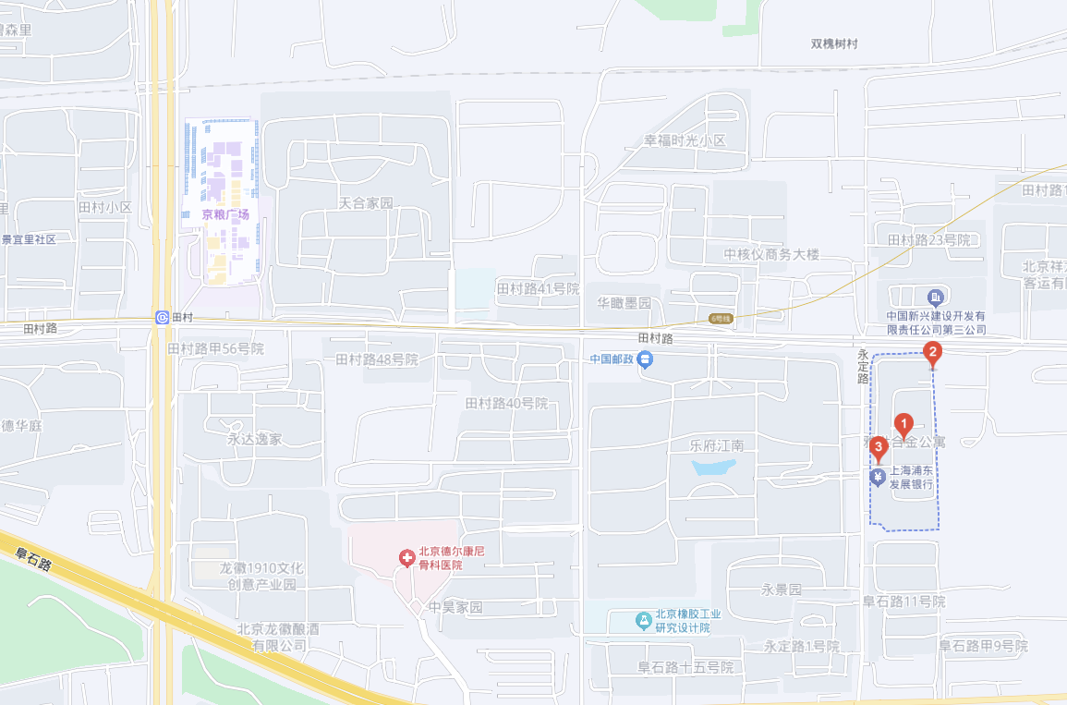
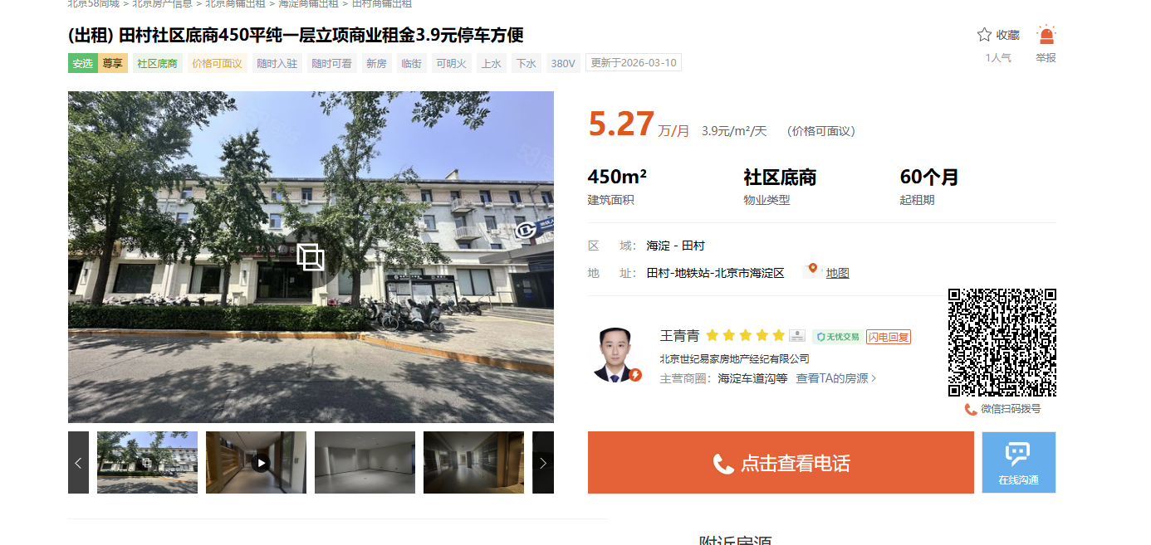

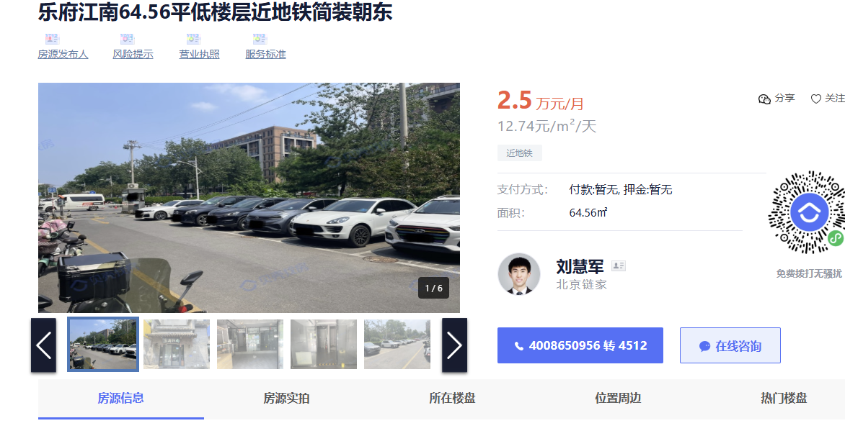

雅世合金 | 70 | 10.96 | 小区西门第一家 | 均不可餐饮
 | 120 | 8 | 小区北侧 |  | 13161939954
 | 220 | 4.1 | 1、-1各一半
乐府江南 | 64.56 | 12.74 | 小区内部
田村路 | 90 | 7.33 |  |  | 13301367727
乐府江南 | 170 | 7
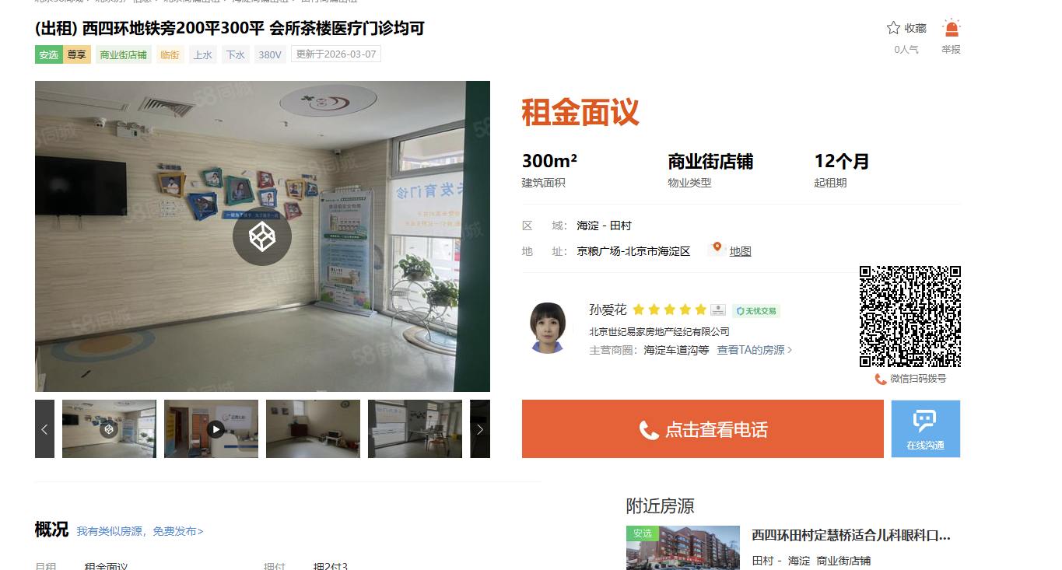
京粮广场 | 300 | 12 | 面向东
金沟河路17号 | 60 | 8.33
玉海园五里 | 65 | 7.69
田村33号 | 26.24 | 10.8

